MH-1
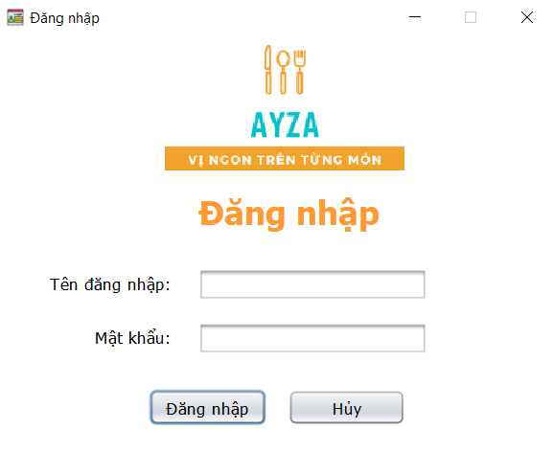

STT | Mã TC | Mục đích kiểm thử | Mô tả về dữ liệu test | Các bước thực hiện | Kết quả mong muốn | Kết quả trả về |  | Đã có chưa?

1 | 2 | 3 | 4 | 5 | 6 | Pass | Fail
 |  | Giao diện đổi mật khẩu
1 | TC110-001 | Kiểm tra tổng thể giao diện trong màn hình |  | 1. Kiểm tra về bố cục 2. Kiểm tra font chữ, cỡ chữ, màu chữ 3. Kiểm tra chính tả | 1. Bố cục - Các tiêu đề, nội dung được bố trí thẳng hàng, có độ dài, rộng và khoảng cách bằng nhau, không xô lệch - Form bố trí hợp lý và dễ sử dụng 2.Font chữ, màu chữ - Các text sử dụng cùng 1 loại font chữ và cùng cỡ chữ - Màu chữ: giống giao diện prototype 3. Chính tả: không có lỗi về chính tả
 |  | Tên đăng nhập
3 | TC110-003 | Kiểm tra tính bắt buộc |  | 1. Để trống tên đăng nhập 2. Các trường hợp còn lại nhập hợp lệ 3. Nhấp chuột vào nút "Đăng nhập" | 1. Đăng nhập không thành công 2 Hiển thị hộp thoại thông báo "Tên đăng nhập không hợp lệ"
4 | TC110-004 | Kiểm tra nhập ký tự đặc biệt | nhập tên đăng nhập có kí tự đặc biệt (!@#$%^&*()?:{}[]) | 1. Nhập vào tên đăng nhập có chứa ký tự đặc biệt 2. Các trường hợp còn lại nhập hợp lệ 3. Nhấp chuột vào nút "Đăng nhập" | 1. Đăng nhập không thành công 2 Hiển thị hộp thoại thông báo "Tên đăng nhập không hợp lệ"
5 | TC110-005 | Kiểm tra phân biệt chữ hoa, chữ thường |  | 1. Nhập vào tên đăng nhập có chứa một ký tự viết hoa khác với thông tin đã đăng ký 2. Các trường hợp còn lại nhập hợp lệ 3. Nhấp chuột vào nút "Đăng nhập" | 1. Đăng nhập thành công 2. Đóng giao diện đăng nhập 3. Hiển thị giao diện form chính
9 | TC110-013 | kiểm tra ký tự trắng trong chuỗi |  | 1. Nhập vào tên đăng nhập có ký tự trắng trong chuỗi 2. Các trường hợp còn lại nhập hợp lệ 3. Nhấp chuột vào đăng nhập | 1. Đăng nhập không thành công 2 Hiển thị hộp thoại thông báo "Tên đăng nhập không hợp lệ"
10 | TC110-014 | Kiểm tra nhập ký tự đặc biệt - emoji | 🌷 👩 👨 | 1. Nhập vào tên đăng nhập có ký tự emoji trong chuỗi 2. Các trường hợp còn lại nhập hợp lệ 3. Nhấp chuột vào đăng nhập | 1. Đăng nhập không thành công 2 Hiển thị hộp thoại thông báo "Tên đăng nhập không hợp lệ"
11 |  | Mật khẩu
12 | TC110-015 | Kiểm tra tính bắt buộc |  | 1. Để trống mật khẩu 2. Các trường hợp còn lại nhập hợp lệ 3. Nhấp chuột vào nút "Đăng nhập" | 1. Đăng nhập không thành công 2 Hiển thị hộp thoại thông báo "Mật khẩu không hợp lệ"
13 | TC110-016 | Kiểm tra nhập ký tự đặc biệt | nhập mật khẩu có kí tự đặc biệt (!@#$%^&*()?:{}[]) | 1. Nhập mật khẩu có chứa ký tự đặc biệt 2. Các trường hợp còn lại nhập hợp lệ 3. Nhấp chuột vào "Đăng nhập" | 1. Đăng nhập thành công 2. Đóng giao diện đăng nhập 3. Hiển thị giao diện form chính
14 | TC110-017 | Kiểm tra phân biệt chữ hoa, chữ thường |  | 1. Nhập mật khẩu có chứa một ký tự viết hoa khác với thông tin đã đăng ký 2. Các trường hợp còn lại nhập hợp lệ 3. Nhấp chuột vào "Đăng nhập" | 1. Đăng nhập không thành công 2 Hiển thị hộp thoại thông báo "Mật khẩu không hợp lệ"
 | TC110-018 |  |  | 1. Nhập mật khẩu đúng hoàn toàn với thông tin đăng ký 2. Các trường hợp còn lại nhập hợp lệ 3. Nhấp chuột vào "Đăng nhập" | 1. Đăng nhập thành công 2. Đóng giao diện đăng nhập 3. Hiển thị giao diện form chính
15 | TC110-023 | kiểm tra ký tự trắng trong chuỗi |  | 1. Nhập mật khẩu có số ký tự trắng 2. Các trường hợp còn lại nhập hợp lệ 3. Nhấp chuột vào "Đăng nhập" | 1. Đăng nhập không thành công 2 Hiển thị hộp thoại thông báo "Mật khẩu không hợp lệ"
Nút đăng nhập
17 | TC110-015 | Kiểm tra đăng nhập thành công |  | 1. Nhập thông tin đầy đủ ở các trường dữ liệu 2. nhấp chuột chọn "Đăng nhập" | Đăng nhập thành công, hệ thống chuyển form chính
18 | TC110-016 | Kiểm tra đăng nhập không thành công |  |  | Đăng nhập không thành công, hệ thống vẫn ở lại trang đăng nhập

MH-2
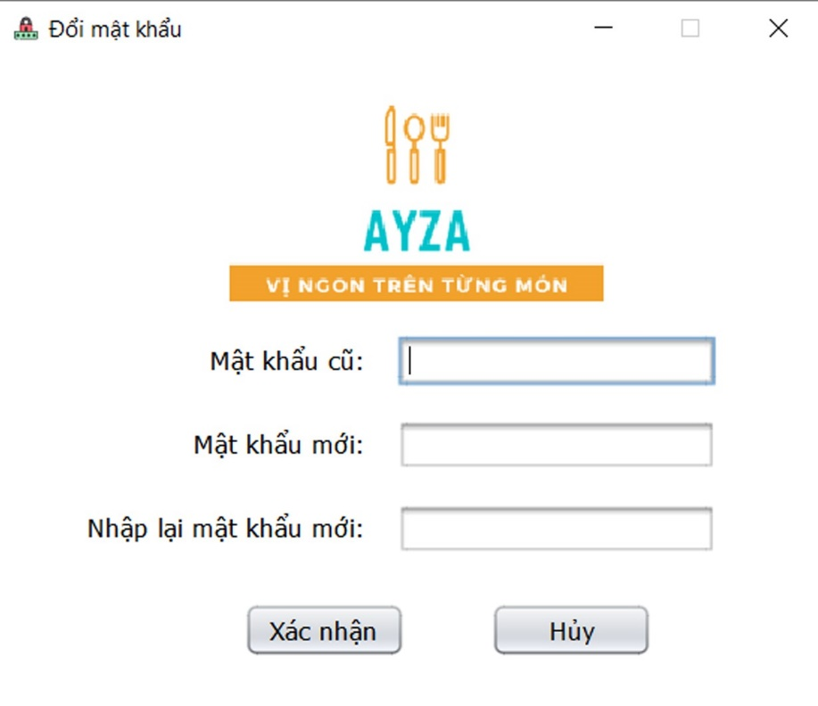

STT | Mã TC | Mục đích kiểm thử | Mô tả về dữ liệu test | Các bước thực hiện | Kết quả mong muốn | Kết quả trả về |  | Đã có chưa?

1 | 2 | 3 | 4 | 5 | 6 | Pass | Fail
 |  | Giao diện đổi mật khẩu
1 | TC110-001 | Kiểm tra tổng thể giao diện trong màn hình |  | 1. Kiểm tra về bố cục 2. Kiểm tra font chữ, cỡ chữ, màu chữ 3. Kiểm tra chính tả | 1. Bố cục - Các tiêu đề, nội dung được bố trí thẳng hàng, có độ dài, rộng và khoảng cách bằng nhau, không xô lệch - Form bố trí hợp lý và dễ sử dụng 2.Font chữ, màu chữ - Các text sử dụng cùng 1 loại font chữ và cùng cỡ chữ - Màu chữ: giống giao diện prototype 3. Chính tả: không có lỗi về chính tả
Mật khẩu cũ
12 | TC110-015 | Kiểm tra tính bắt buộc |  | 1. Để trống mật khẩu cũ 2. Các trường hợp còn lại nhập hợp lệ 3. Nhấp chuột vào nút "Xác nhận" | 1. Đổi mật khẩu không thành công 2 Hiển thị hộp thoại thông báo "Mật khẩu cũ không hợp lệ"
13 | TC110-016 | Kiểm tra nhập ký tự đặc biệt | nhập vào mật khẩu có kí tự đặc biệt (!@#$%^&*()?:{}[]) | 1. Nhập mật khẩu cũ có chứa ký tự đặc biệt 2. Các trường hợp còn lại nhập hợp lệ 3. Nhấp chuột vào "Xác nhận" | 1. Đổi mật khẩu thành công 2. Hiển thị hộp thoại thông báo "Đổi mật khẩu thành công" 3. Trở lại form chính
14 | TC110-017 | Kiểm tra phân biệt chữ hoa, chữ thường |  | 1. Nhập mật khẩu cũ có chứa một ký tự viết hoa khác với mật khẩu hiện tại 2. Các trường hợp còn lại nhập hợp lệ 3. Nhấp chuột vào "Xác nhận" | 1. Đổi mật khẩu không thành công 2 Hiển thị hộp thoại thông báo "Mật khẩu cũ không hợp lệ"
 | TC110-018 |  |  | 1. Nhập mật khẩu cũ đúng hoàn toàn với mật khẩu hiện tại 2. Các trường hợp còn lại nhập hợp lệ 3. Nhấp chuột vào "Xác nhận" | 1. Đổi mật khẩu thành công 2. Hiển thị hộp thoại thông báo "Đổi mật khẩu thành công" 3. Trở lại form chính
15 | TC110-023 | kiểm tra ký tự trắng trong chuỗi |  | 1. Nhập mật khẩu cũ có số ký tự trắng 2. Các trường hợp còn lại nhập hợp lệ 3. Nhấp chuột vào "Xác nhận" | 1. Đổi mật khẩu không thành công 2 Hiển thị hộp thoại thông báo "Mật khẩu cũ không hợp lệ"
Mật khẩu mới
12 | TC110-015 | Kiểm tra tính bắt buộc |  | 1. Để trống mật khẩu mới 2. Các trường hợp còn lại nhập hợp lệ 3. Nhấp chuột vào nút "Xác nhận" | 1. Đổi mật khẩu không thành công 2 Hiển thị hộp thoại thông báo "Mật khẩu mới không hợp lệ"
13 | TC110-016 | Kiểm tra nhập ký tự đặc biệt | nhập vào mật khẩu có kí tự đặc biệt (!@#$%^&*()?:{}[]) | 1. Nhập mật khẩu mới có chứa ký tự đặc biệt 2. Các trường hợp còn lại nhập hợp lệ 3. Nhấp chuột vào "Xác nhận" | 1. Đổi mật khẩu thành công 2. Hiển thị hộp thoại thông báo "Đổi mật khẩu thành công" 3. Trở lại form chính
14 | TC110-017 | Kiểm tra phân biệt chữ hoa, chữ thường |  | 1. Nhập mật khẩu mới có chứa một ký tự viết hoa khác với mật khẩu xác nhận 2. Các trường hợp còn lại nhập hợp lệ 3. Nhấp chuột vào "Xác nhận" | 1. Đổi mật khẩu không thành công 2 Hiển thị hộp thoại thông báo "Mật khẩu mới không hợp lệ"
 | TC110-018 |  |  | 1. Nhập mật khẩu mới đúng hoàn toàn với mật khẩu xác nhận 2. Các trường hợp còn lại nhập hợp lệ 3. Nhấp chuột vào "Xác nhận" | 1. Đổi mật khẩu thành công 2. Hiển thị hộp thoại thông báo "Đổi mật khẩu thành công" 3. Trở lại form chính
15 | TC110-023 | kiểm tra ký tự trắng trong chuỗi |  | 1. Nhập mật khẩu mới có số ký tự trắng 2. Các trường hợp còn lại nhập hợp lệ 3. Nhấp chuột vào "Xác nhận" | 1. Đổi mật khẩu không thành công 2 Hiển thị hộp thoại thông báo "Mật khẩu mới không hợp lệ"
Xác nhận mật khẩu mới
12 | TC110-015 | Kiểm tra tính bắt buộc |  | 1. Để trống mật khẩu xác nhận 2. Các trường hợp còn lại nhập hợp lệ 3. Nhấp chuột vào nút "Xác nhận" | 1. Đổi mật khẩu không thành công 2 Hiển thị hộp thoại thông báo "Mật khẩu xác nhận không hợp lệ"
13 | TC110-016 | Kiểm tra nhập ký tự đặc biệt | nhập vào mật khẩu có kí tự đặc biệt (!@#$%^&*()?:{}[]) | 1. Nhập mật khẩu xác nhận có chứa ký tự đặc biệt 2. Các trường hợp còn lại nhập hợp lệ 3. Nhấp chuột vào "Xác nhận" | 1. Đổi mật khẩu thành công 2. Hiển thị hộp thoại thông báo "Đổi mật khẩu thành công" 3. Trở lại form chính
14 | TC110-017 | Kiểm tra phân biệt chữ hoa, chữ thường |  | 1. Nhập mật khẩu xác nhận có chứa một ký tự viết hoa khác với mật khẩu mới 2. Các trường hợp còn lại nhập hợp lệ 3. Nhấp chuột vào "Xác nhận" | 1. Đổi mật khẩu không thành công 2 Hiển thị hộp thoại thông báo "Mật khẩu xác nhận không hợp lệ"
 | TC110-018 |  |  | 1. Nhập mật khẩu xác nhận đúng hoàn toàn với mật khẩu mới 2. Các trường hợp còn lại nhập hợp lệ 3. Nhấp chuột vào "Xác nhận" | 1. Đổi mật khẩu thành công 2. Hiển thị hộp thoại thông báo "Đổi mật khẩu thành công" 3. Trở lại form chính
15 | TC110-023 | kiểm tra ký tự trắng trong chuỗi |  | 1. Nhập mật khẩu xác nhận có số ký tự trắng 2. Các trường hợp còn lại nhập hợp lệ 3. Nhấp chuột vào "Xác nhận" | 1. Đổi mật khẩu không thành công 2 Hiển thị hộp thoại thông báo "Mật khẩu xác nhận không hợp lệ"
Nút xác nhận
17 | TC110-015 | Kiểm tra đổi mật khẩu thành công |  | 1. Nhập thông tin đầy đủ ở các trường dữ liệu 2. nhấp chuột chọn "Xác nhận" | Đổi mật khẩu thành công, trở về form chính
18 | TC110-016 | Kiểm tra đổi mật khẩu không thành công |  |  | Đổi mật khẩu không thành công, hệ thống vẫn ở lại đổi mật khẩu

MH-3
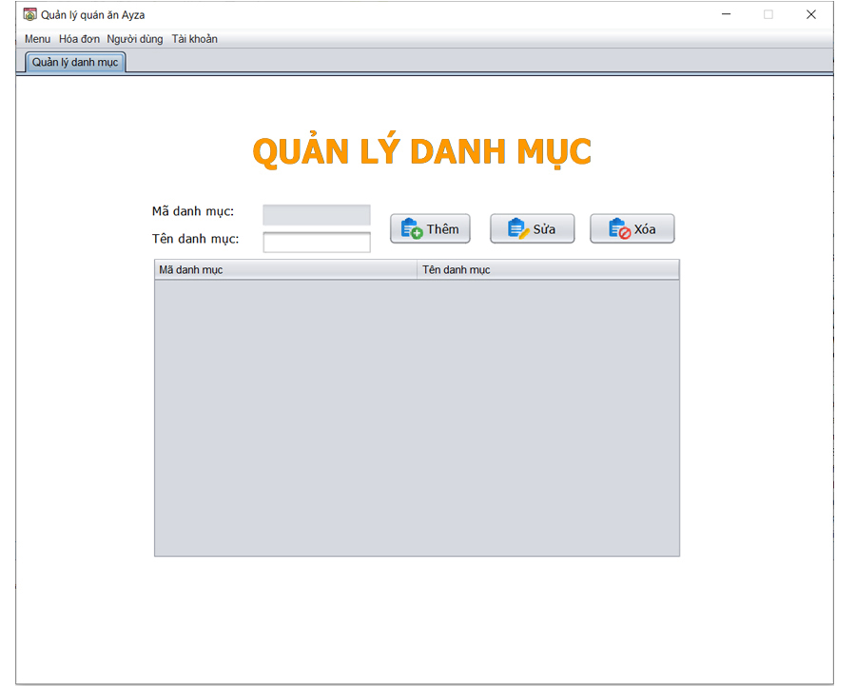

STT | Mã TC | Mục đích kiểm thử | Mô tả về dữ liệu test | Các bước thực hiện | Kết quả mong muốn | Kết quả trả về |  | Đã có chưa?

1 | 2 | 3 | 4 | 5 | 6 | Pass | Fail
 |  | Giao diện quản lý danh mục
1 | TC110-001 | Kiểm tra tổng thể giao diện trong màn hình |  | 1. Kiểm tra về bố cục 2. Kiểm tra font chữ, cỡ chữ, màu chữ 3. Kiểm tra chính tả | 1. Bố cục - Các tiêu đề, nội dung được bố trí thẳng hàng, có độ dài, rộng và khoảng cách bằng nhau, không xô lệch - Form bố trí hợp lý và dễ sử dụng 2.Font chữ, màu chữ - Các text sử dụng cùng 1 loại font chữ và cùng cỡ chữ - Màu chữ: giống giao diện prototype 3. Chính tả: không có lỗi về chính tả
Tên danh mục
3 | TC110-003 | Kiểm tra tính bắt buộc |  | 1. Để trống tên đăng nhập 2. Các trường hợp còn lại nhập hợp lệ 3. Nhấp chuột vào nút "Đăng nhập" | 1. Đăng nhập không thành công 2 Hiển thị hộp thoại thông báo "Tên đăng nhập không hợp lệ"
4 | TC110-004 | Kiểm tra nhập ký tự đặc biệt | nhập tên đăng nhập có kí tự đặc biệt (!@#$%^&*()?:{}[]) | 1. Nhập vào tên đăng nhập có chứa ký tự đặc biệt 2. Các trường hợp còn lại nhập hợp lệ 3. Nhấp chuột vào nút "Đăng nhập" | 1. Đăng nhập không thành công 2 Hiển thị hộp thoại thông báo "Tên đăng nhập không hợp lệ"
5 | TC110-005 | Kiểm tra phân biệt chữ hoa, chữ thường |  | 1. Nhập vào tên đăng nhập có chứa một ký tự viết hoa khác với thông tin đã đăng ký 2. Các trường hợp còn lại nhập hợp lệ 3. Nhấp chuột vào nút "Đăng nhập" | 1. Đăng nhập thành công 2. Đóng giao diện đăng nhập 3. Hiển thị giao diện form chính
9 | TC110-013 | kiểm tra ký tự trắng trong chuỗi |  | 1. Nhập vào tên đăng nhập có ký tự trắng trong chuỗi 2. Các trường hợp còn lại nhập hợp lệ 3. Nhấp chuột vào đăng nhập | 1. Đăng nhập không thành công 2 Hiển thị hộp thoại thông báo "Tên đăng nhập không hợp lệ"
10 | TC110-014 | Kiểm tra nhập ký tự đặc biệt - emoji | 🌷 👩 👨 | 1. Nhập vào tên đăng nhập có ký tự emoji trong chuỗi 2. Các trường hợp còn lại nhập hợp lệ 3. Nhấp chuột vào đăng nhập | 1. Đăng nhập không thành công 2 Hiển thị hộp thoại thông báo "Tên đăng nhập không hợp lệ"
Nút thêm
17 | TC110-015 | Kiểm tra thêm danh mục thành công |  | 1. Nhập vào tên danh mục 2. nhấp chuột chọn "Thêm" | Thêm danh mục thành công, hiển thị ở trong bảng
18 | TC110-016 | Kiểm tra thêm danh mục không thành công |  |  | Thêm danh mục không thành công
Nút sửa
17 | TC110-015 | Kiểm tra sửa danh mục thành công |  | 1. Nhập vào tên danh mục 2. nhấp chuột chọn "Sửa" | Sửa danh mục thành công, hiển thị ở trong bảng
18 | TC110-016 | Kiểm tra sửa danh mục không thành công |  |  | Sửa danh mục không thành công
Nút xóa
17 | TC110-015 | Kiểm tra xóa danh mục thành công |  | 1. Chọn danh mục cần xóa trong bảng 2. nhấp chuột chọn "Xóa" | Xóa danh mục thành công, hiển thị ở trong bảng
18 | TC110-016 | Kiểm tra xóa danh mục không thành công |  |  | Xóa danh mục không thành công

MH-4
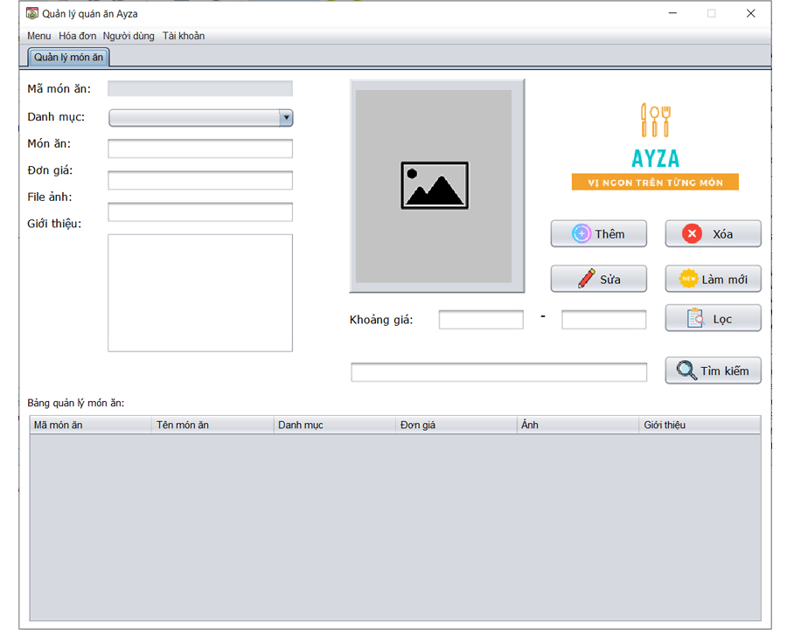

STT | Mã TC | Mục đích kiểm thử | Mô tả về dữ liệu test | Các bước thực hiện | Kết quả mong muốn | Kết quả trả về |  | Đã có chưa?

1 | 2 | 3 | 4 | 5 | 6 | Pass | Fail
 |  | Giao diện quản lý món ăn
1 | TC110-001 | Kiểm tra tổng thể giao diện trong màn hình |  | 1. Kiểm tra về bố cục 2. Kiểm tra font chữ, cỡ chữ, màu chữ 3. Kiểm tra chính tả | 1. Bố cục - Các tiêu đề, nội dung được bố trí thẳng hàng, có độ dài, rộng và khoảng cách bằng nhau, không xô lệch - Form bố trí hợp lý và dễ sử dụng 2.Font chữ, màu chữ - Các text sử dụng cùng 1 loại font chữ và cùng cỡ chữ - Màu chữ: giống giao diện prototype 3. Chính tả: không có lỗi về chính tả
Mật khẩu cũ
12 | TC110-015 | Kiểm tra tính bắt buộc |  | 1. Để trống tên danh mục 2. Nhấp chuột vào nút "Thêm" hoặc "Sửa | 1. Thêm / Sửa danh mục không thành công 2 Hiển thị hộp thoại thông báo "Tên danh mục không hợp lệ"
13 | TC110-016 | Kiểm tra nhập ký tự đặc biệt | nhập vào mật khẩu có kí tự đặc biệt (!@#$%^&*()?:{}[]) | 1. Nhập tên danh mục có chứa ký tự đặc biệt 2. Nhấp chuột vào "Thêm" hoặc "Sửa" | 1. Thêm / Sửa danh mục không thành công 2 Hiển thị hộp thoại thông báo "Tên danh mục không hợp lệ"
13 | TC110-016 | Kiểm tra ký tự đầu tiên là số |  | 1. Nhập tên danh mục có ký tự đầu là số 2. Nhấp chuột vào "Thêm" hoặc "Sửa" | 1. Thêm / Sửa danh mục không thành công 2 Hiển thị hộp thoại thông báo "Tên danh mục không hợp lệ"
15 | TC110-023 | kiểm tra ký tự trắng trong chuỗi |  | 1. Nhập mật khẩu cũ có số ký tự trắng 2. Các trường hợp còn lại nhập hợp lệ 3. Nhấp chuột vào "Xác nhận" | 1. Đổi mật khẩu không thành công 2 Hiển thị hộp thoại thông báo "Mật khẩu cũ không hợp lệ"
Mật khẩu mới
12 | TC110-015 | Kiểm tra tính bắt buộc |  | 1. Để trống mật khẩu mới 2. Các trường hợp còn lại nhập hợp lệ 3. Nhấp chuột vào nút "Xác nhận" | 1. Đổi mật khẩu không thành công 2 Hiển thị hộp thoại thông báo "Mật khẩu mới không hợp lệ"
13 | TC110-016 | Kiểm tra nhập ký tự đặc biệt | nhập vào mật khẩu có kí tự đặc biệt (!@#$%^&*()?:{}[]) | 1. Nhập mật khẩu mới có chứa ký tự đặc biệt 2. Các trường hợp còn lại nhập hợp lệ 3. Nhấp chuột vào "Xác nhận" | 1. Đổi mật khẩu thành công 2. Hiển thị hộp thoại thông báo "Đổi mật khẩu thành công" 3. Trở lại form chính
14 | TC110-017 | Kiểm tra phân biệt chữ hoa, chữ thường |  | 1. Nhập mật khẩu mới có chứa một ký tự viết hoa khác với mật khẩu xác nhận 2. Các trường hợp còn lại nhập hợp lệ 3. Nhấp chuột vào "Xác nhận" | 1. Đổi mật khẩu không thành công 2 Hiển thị hộp thoại thông báo "Mật khẩu mới không hợp lệ"
 | TC110-018 |  |  | 1. Nhập mật khẩu mới đúng hoàn toàn với mật khẩu xác nhận 2. Các trường hợp còn lại nhập hợp lệ 3. Nhấp chuột vào "Xác nhận" | 1. Đổi mật khẩu thành công 2. Hiển thị hộp thoại thông báo "Đổi mật khẩu thành công" 3. Trở lại form chính
15 | TC110-023 | kiểm tra ký tự trắng trong chuỗi |  | 1. Nhập mật khẩu mới có số ký tự trắng 2. Các trường hợp còn lại nhập hợp lệ 3. Nhấp chuột vào "Xác nhận" | 1. Đổi mật khẩu không thành công 2 Hiển thị hộp thoại thông báo "Mật khẩu mới không hợp lệ"
Xác nhận mật khẩu mới
12 | TC110-015 | Kiểm tra tính bắt buộc |  | 1. Để trống mật khẩu xác nhận 2. Các trường hợp còn lại nhập hợp lệ 3. Nhấp chuột vào nút "Xác nhận" | 1. Đổi mật khẩu không thành công 2 Hiển thị hộp thoại thông báo "Mật khẩu xác nhận không hợp lệ"
13 | TC110-016 | Kiểm tra nhập ký tự đặc biệt | nhập vào mật khẩu có kí tự đặc biệt (!@#$%^&*()?:{}[]) | 1. Nhập mật khẩu xác nhận có chứa ký tự đặc biệt 2. Các trường hợp còn lại nhập hợp lệ 3. Nhấp chuột vào "Xác nhận" | 1. Đổi mật khẩu thành công 2. Hiển thị hộp thoại thông báo "Đổi mật khẩu thành công" 3. Trở lại form chính
14 | TC110-017 | Kiểm tra phân biệt chữ hoa, chữ thường |  | 1. Nhập mật khẩu xác nhận có chứa một ký tự viết hoa khác với mật khẩu mới 2. Các trường hợp còn lại nhập hợp lệ 3. Nhấp chuột vào "Xác nhận" | 1. Đổi mật khẩu không thành công 2 Hiển thị hộp thoại thông báo "Mật khẩu xác nhận không hợp lệ"
 | TC110-018 |  |  | 1. Nhập mật khẩu xác nhận đúng hoàn toàn với mật khẩu mới 2. Các trường hợp còn lại nhập hợp lệ 3. Nhấp chuột vào "Xác nhận" | 1. Đổi mật khẩu thành công 2. Hiển thị hộp thoại thông báo "Đổi mật khẩu thành công" 3. Trở lại form chính
15 | TC110-023 | kiểm tra ký tự trắng trong chuỗi |  | 1. Nhập mật khẩu xác nhận có số ký tự trắng 2. Các trường hợp còn lại nhập hợp lệ 3. Nhấp chuột vào "Xác nhận" | 1. Đổi mật khẩu không thành công 2 Hiển thị hộp thoại thông báo "Mật khẩu xác nhận không hợp lệ"
Nút xác nhận
17 | TC110-015 | Kiểm tra đổi mật khẩu thành công |  | 1. Nhập thông tin đầy đủ ở các trường dữ liệu 2. nhấp chuột chọn "Xác nhận" | Đổi mật khẩu thành công, trở về form chính
18 | TC110-016 | Kiểm tra đổi mật khẩu không thành công |  |  | Đổi mật khẩu không thành công, hệ thống vẫn ở lại đổi mật khẩu

MH-5
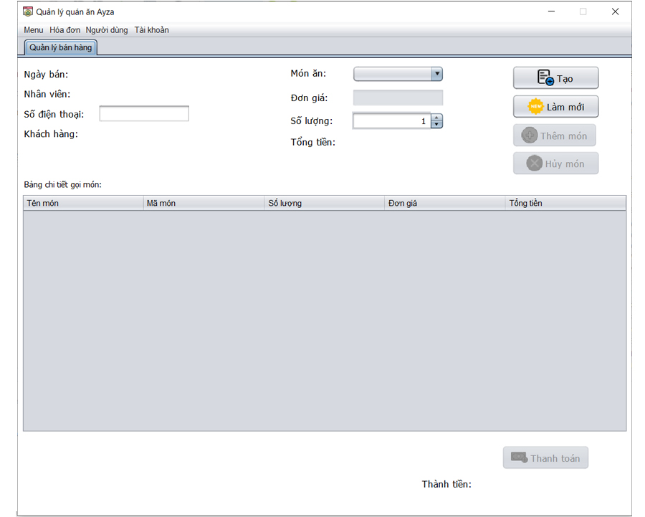

STT | Mã TC | Mục đích kiểm thử | Mô tả về dữ liệu test | Các bước thực hiện | Kết quả mong muốn | Kết quả trả về |  | Đã có chưa?

1 | 2 | 3 | 4 | 5 | 6 | Pass | Fail
 |  | Giao diện quản lý món ăn
1 | TC110-001 | Kiểm tra tổng thể giao diện trong màn hình |  | 1. Kiểm tra về bố cục 2. Kiểm tra font chữ, cỡ chữ, màu chữ 3. Kiểm tra chính tả | 1. Bố cục - Các tiêu đề, nội dung được bố trí thẳng hàng, có độ dài, rộng và khoảng cách bằng nhau, không xô lệch - Form bố trí hợp lý và dễ sử dụng 2.Font chữ, màu chữ - Các text sử dụng cùng 1 loại font chữ và cùng cỡ chữ - Màu chữ: giống giao diện prototype 3. Chính tả: không có lỗi về chính tả
Họ tên
12 | TC110-015 | Kiểm tra tính bắt buộc |  | 1. Để trống tên danh mục 2. Nhấp chuột vào nút "Thêm" hoặc "Sửa | 1. Thêm / Sửa danh mục không thành công 2 Hiển thị hộp thoại thông báo "Họ tên nhân viên không hợp lệ"
13 | TC110-016 | Kiểm tra nhập ký tự đặc biệt | nhập vào mật khẩu có kí tự đặc biệt (!@#$%^&*()?:{}[]) | 1. Nhập họ tên có chứa ký tự đặc biệt 2. Nhấp chuột vào "Thêm" hoặc "Sửa" | 1. Thêm / Sửa nhân viên không thành công 2 Hiển thị hộp thoại thông báo "Họ tên nhân viên không hợp lệ"
13 | TC110-016 | Kiểm tra số |  | 1. Nhập họ tên có trong đó có 1 ký tự là số 2. Nhấp chuột vào "Thêm" hoặc "Sửa" | 1. Thêm / Sửa nhân viên không thành công 2 Hiển thị hộp thoại thông báo "Họ tên nhân viên không hợp lệ"
Số điện thoại
12 | TC110-015 | Kiểm tra tính bắt buộc |  | 1. Để trống mật khẩu mới 2. Các trường hợp còn lại nhập hợp lệ 3. Nhấp chuột vào nút "Xác nhận" | 1. Đổi mật khẩu không thành công 2 Hiển thị hộp thoại thông báo "Mật khẩu mới không hợp lệ"
13 | TC110-016 | Kiểm tra nhập ký tự đặc biệt | nhập vào mật khẩu có kí tự đặc biệt (!@#$%^&*()?:{}[]) | 1. Nhập mật khẩu mới có chứa ký tự đặc biệt 2. Các trường hợp còn lại nhập hợp lệ 3. Nhấp chuột vào "Xác nhận" | 1. Đổi mật khẩu thành công 2. Hiển thị hộp thoại thông báo "Đổi mật khẩu thành công" 3. Trở lại form chính
14 | TC110-017 | Kiểm tra phân biệt chữ hoa, chữ thường |  | 1. Nhập mật khẩu mới có chứa một ký tự viết hoa khác với mật khẩu xác nhận 2. Các trường hợp còn lại nhập hợp lệ 3. Nhấp chuột vào "Xác nhận" | 1. Đổi mật khẩu không thành công 2 Hiển thị hộp thoại thông báo "Mật khẩu mới không hợp lệ"
 | TC110-018 |  |  | 1. Nhập mật khẩu mới đúng hoàn toàn với mật khẩu xác nhận 2. Các trường hợp còn lại nhập hợp lệ 3. Nhấp chuột vào "Xác nhận" | 1. Đổi mật khẩu thành công 2. Hiển thị hộp thoại thông báo "Đổi mật khẩu thành công" 3. Trở lại form chính
15 | TC110-023 | kiểm tra ký tự trắng trong chuỗi |  | 1. Nhập mật khẩu mới có số ký tự trắng 2. Các trường hợp còn lại nhập hợp lệ 3. Nhấp chuột vào "Xác nhận" | 1. Đổi mật khẩu không thành công 2 Hiển thị hộp thoại thông báo "Mật khẩu mới không hợp lệ"
Xác nhận mật khẩu mới
12 | TC110-015 | Kiểm tra tính bắt buộc |  | 1. Để trống mật khẩu xác nhận 2. Các trường hợp còn lại nhập hợp lệ 3. Nhấp chuột vào nút "Xác nhận" | 1. Đổi mật khẩu không thành công 2 Hiển thị hộp thoại thông báo "Mật khẩu xác nhận không hợp lệ"
13 | TC110-016 | Kiểm tra nhập ký tự đặc biệt | nhập vào mật khẩu có kí tự đặc biệt (!@#$%^&*()?:{}[]) | 1. Nhập mật khẩu xác nhận có chứa ký tự đặc biệt 2. Các trường hợp còn lại nhập hợp lệ 3. Nhấp chuột vào "Xác nhận" | 1. Đổi mật khẩu thành công 2. Hiển thị hộp thoại thông báo "Đổi mật khẩu thành công" 3. Trở lại form chính
14 | TC110-017 | Kiểm tra phân biệt chữ hoa, chữ thường |  | 1. Nhập mật khẩu xác nhận có chứa một ký tự viết hoa khác với mật khẩu mới 2. Các trường hợp còn lại nhập hợp lệ 3. Nhấp chuột vào "Xác nhận" | 1. Đổi mật khẩu không thành công 2 Hiển thị hộp thoại thông báo "Mật khẩu xác nhận không hợp lệ"
 | TC110-018 |  |  | 1. Nhập mật khẩu xác nhận đúng hoàn toàn với mật khẩu mới 2. Các trường hợp còn lại nhập hợp lệ 3. Nhấp chuột vào "Xác nhận" | 1. Đổi mật khẩu thành công 2. Hiển thị hộp thoại thông báo "Đổi mật khẩu thành công" 3. Trở lại form chính
15 | TC110-023 | kiểm tra ký tự trắng trong chuỗi |  | 1. Nhập mật khẩu xác nhận có số ký tự trắng 2. Các trường hợp còn lại nhập hợp lệ 3. Nhấp chuột vào "Xác nhận" | 1. Đổi mật khẩu không thành công 2 Hiển thị hộp thoại thông báo "Mật khẩu xác nhận không hợp lệ"
Nút xác nhận
17 | TC110-015 | Kiểm tra đổi mật khẩu thành công |  | 1. Nhập thông tin đầy đủ ở các trường dữ liệu 2. nhấp chuột chọn "Xác nhận" | Đổi mật khẩu thành công, trở về form chính
18 | TC110-016 | Kiểm tra đổi mật khẩu không thành công |  |  | Đổi mật khẩu không thành công, hệ thống vẫn ở lại đổi mật khẩu

MH-6
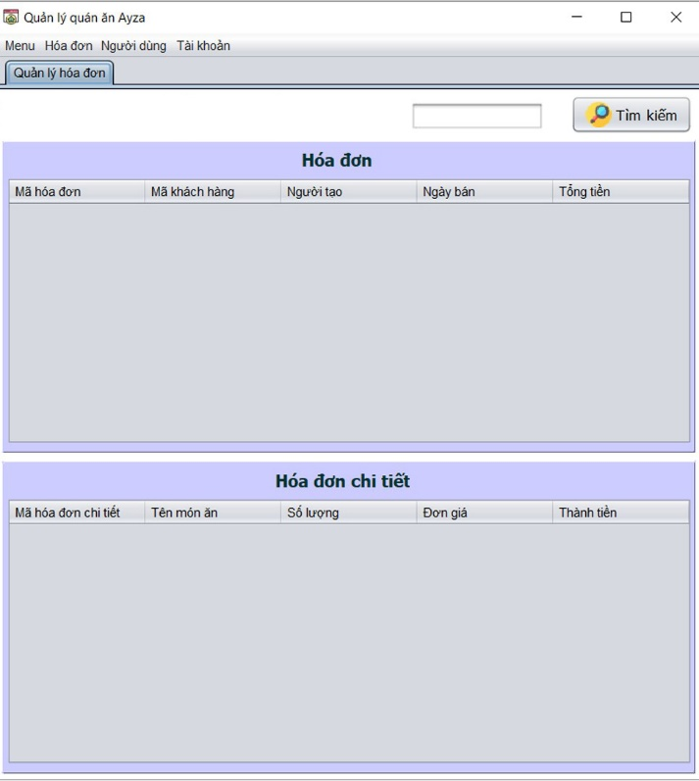

STT | Mã TC | Mục đích kiểm thử | Mô tả về dữ liệu test | Các bước thực hiện | Kết quả mong muốn | Kết quả trả về |  | Đã có chưa?

1 | 2 | 3 | 4 | 5 | 6 | Pass | Fail
 |  | Giao diện quản lý món ăn
1 | TC110-001 | Kiểm tra tổng thể giao diện trong màn hình |  | 1. Kiểm tra về bố cục 2. Kiểm tra font chữ, cỡ chữ, màu chữ 3. Kiểm tra chính tả | 1. Bố cục - Các tiêu đề, nội dung được bố trí thẳng hàng, có độ dài, rộng và khoảng cách bằng nhau, không xô lệch - Form bố trí hợp lý và dễ sử dụng 2.Font chữ, màu chữ - Các text sử dụng cùng 1 loại font chữ và cùng cỡ chữ - Màu chữ: giống giao diện prototype 3. Chính tả: không có lỗi về chính tả
Họ tên
12 | TC110-015 | Kiểm tra tính bắt buộc |  | 1. Để trống tên danh mục 2. Nhấp chuột vào nút "Thêm" hoặc "Sửa | 1. Thêm / Sửa danh mục không thành công 2 Hiển thị hộp thoại thông báo "Họ tên nhân viên không hợp lệ"
13 | TC110-016 | Kiểm tra nhập ký tự đặc biệt | nhập vào mật khẩu có kí tự đặc biệt (!@#$%^&*()?:{}[]) | 1. Nhập họ tên có chứa ký tự đặc biệt 2. Nhấp chuột vào "Thêm" hoặc "Sửa" | 1. Thêm / Sửa nhân viên không thành công 2 Hiển thị hộp thoại thông báo "Họ tên nhân viên không hợp lệ"
13 | TC110-016 | Kiểm tra số |  | 1. Nhập họ tên có trong đó có 1 ký tự là số 2. Nhấp chuột vào "Thêm" hoặc "Sửa" | 1. Thêm / Sửa nhân viên không thành công 2 Hiển thị hộp thoại thông báo "Họ tên nhân viên không hợp lệ"
Số điện thoại
12 | TC110-015 | Kiểm tra tính bắt buộc |  | 1. Để trống mật khẩu mới 2. Các trường hợp còn lại nhập hợp lệ 3. Nhấp chuột vào nút "Xác nhận" | 1. Đổi mật khẩu không thành công 2 Hiển thị hộp thoại thông báo "Mật khẩu mới không hợp lệ"
13 | TC110-016 | Kiểm tra nhập ký tự đặc biệt | nhập vào mật khẩu có kí tự đặc biệt (!@#$%^&*()?:{}[]) | 1. Nhập mật khẩu mới có chứa ký tự đặc biệt 2. Các trường hợp còn lại nhập hợp lệ 3. Nhấp chuột vào "Xác nhận" | 1. Đổi mật khẩu thành công 2. Hiển thị hộp thoại thông báo "Đổi mật khẩu thành công" 3. Trở lại form chính
14 | TC110-017 | Kiểm tra phân biệt chữ hoa, chữ thường |  | 1. Nhập mật khẩu mới có chứa một ký tự viết hoa khác với mật khẩu xác nhận 2. Các trường hợp còn lại nhập hợp lệ 3. Nhấp chuột vào "Xác nhận" | 1. Đổi mật khẩu không thành công 2 Hiển thị hộp thoại thông báo "Mật khẩu mới không hợp lệ"
 | TC110-018 |  |  | 1. Nhập mật khẩu mới đúng hoàn toàn với mật khẩu xác nhận 2. Các trường hợp còn lại nhập hợp lệ 3. Nhấp chuột vào "Xác nhận" | 1. Đổi mật khẩu thành công 2. Hiển thị hộp thoại thông báo "Đổi mật khẩu thành công" 3. Trở lại form chính
15 | TC110-023 | kiểm tra ký tự trắng trong chuỗi |  | 1. Nhập mật khẩu mới có số ký tự trắng 2. Các trường hợp còn lại nhập hợp lệ 3. Nhấp chuột vào "Xác nhận" | 1. Đổi mật khẩu không thành công 2 Hiển thị hộp thoại thông báo "Mật khẩu mới không hợp lệ"
Xác nhận mật khẩu mới
12 | TC110-015 | Kiểm tra tính bắt buộc |  | 1. Để trống mật khẩu xác nhận 2. Các trường hợp còn lại nhập hợp lệ 3. Nhấp chuột vào nút "Xác nhận" | 1. Đổi mật khẩu không thành công 2 Hiển thị hộp thoại thông báo "Mật khẩu xác nhận không hợp lệ"
13 | TC110-016 | Kiểm tra nhập ký tự đặc biệt | nhập vào mật khẩu có kí tự đặc biệt (!@#$%^&*()?:{}[]) | 1. Nhập mật khẩu xác nhận có chứa ký tự đặc biệt 2. Các trường hợp còn lại nhập hợp lệ 3. Nhấp chuột vào "Xác nhận" | 1. Đổi mật khẩu thành công 2. Hiển thị hộp thoại thông báo "Đổi mật khẩu thành công" 3. Trở lại form chính
14 | TC110-017 | Kiểm tra phân biệt chữ hoa, chữ thường |  | 1. Nhập mật khẩu xác nhận có chứa một ký tự viết hoa khác với mật khẩu mới 2. Các trường hợp còn lại nhập hợp lệ 3. Nhấp chuột vào "Xác nhận" | 1. Đổi mật khẩu không thành công 2 Hiển thị hộp thoại thông báo "Mật khẩu xác nhận không hợp lệ"
 | TC110-018 |  |  | 1. Nhập mật khẩu xác nhận đúng hoàn toàn với mật khẩu mới 2. Các trường hợp còn lại nhập hợp lệ 3. Nhấp chuột vào "Xác nhận" | 1. Đổi mật khẩu thành công 2. Hiển thị hộp thoại thông báo "Đổi mật khẩu thành công" 3. Trở lại form chính
15 | TC110-023 | kiểm tra ký tự trắng trong chuỗi |  | 1. Nhập mật khẩu xác nhận có số ký tự trắng 2. Các trường hợp còn lại nhập hợp lệ 3. Nhấp chuột vào "Xác nhận" | 1. Đổi mật khẩu không thành công 2 Hiển thị hộp thoại thông báo "Mật khẩu xác nhận không hợp lệ"
Nút xác nhận
17 | TC110-015 | Kiểm tra đổi mật khẩu thành công |  | 1. Nhập thông tin đầy đủ ở các trường dữ liệu 2. nhấp chuột chọn "Xác nhận" | Đổi mật khẩu thành công, trở về form chính
18 | TC110-016 | Kiểm tra đổi mật khẩu không thành công |  |  | Đổi mật khẩu không thành công, hệ thống vẫn ở lại đổi mật khẩu

MH-7
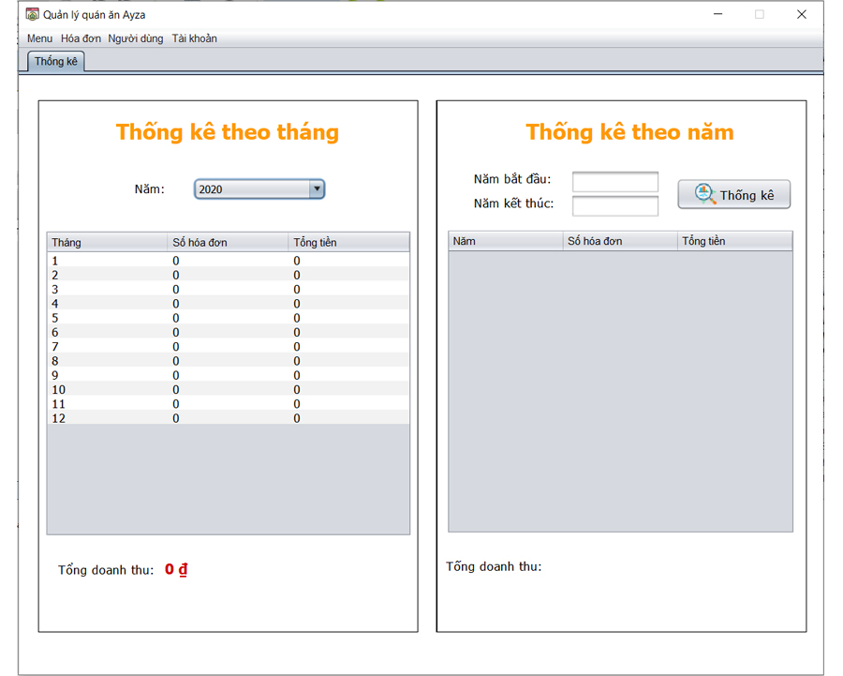

STT | Mã TC | Mục đích kiểm thử | Mô tả về dữ liệu test | Các bước thực hiện | Kết quả mong muốn | Kết quả trả về |  | Đã có chưa?

1 | 2 | 3 | 4 | 5 | 6 | Pass | Fail
 |  | Giao diện quản lý món ăn
1 | TC110-001 | Kiểm tra tổng thể giao diện trong màn hình |  | 1. Kiểm tra về bố cục 2. Kiểm tra font chữ, cỡ chữ, màu chữ 3. Kiểm tra chính tả | 1. Bố cục - Các tiêu đề, nội dung được bố trí thẳng hàng, có độ dài, rộng và khoảng cách bằng nhau, không xô lệch - Form bố trí hợp lý và dễ sử dụng 2.Font chữ, màu chữ - Các text sử dụng cùng 1 loại font chữ và cùng cỡ chữ - Màu chữ: giống giao diện prototype 3. Chính tả: không có lỗi về chính tả
Họ tên
12 | TC110-015 | Kiểm tra tính bắt buộc |  | 1. Để trống tên danh mục 2. Nhấp chuột vào nút "Thêm" hoặc "Sửa | 1. Thêm / Sửa danh mục không thành công 2 Hiển thị hộp thoại thông báo "Họ tên nhân viên không hợp lệ"
13 | TC110-016 | Kiểm tra nhập ký tự đặc biệt | nhập vào mật khẩu có kí tự đặc biệt (!@#$%^&*()?:{}[]) | 1. Nhập họ tên có chứa ký tự đặc biệt 2. Nhấp chuột vào "Thêm" hoặc "Sửa" | 1. Thêm / Sửa nhân viên không thành công 2 Hiển thị hộp thoại thông báo "Họ tên nhân viên không hợp lệ"
13 | TC110-016 | Kiểm tra số |  | 1. Nhập họ tên có trong đó có 1 ký tự là số 2. Nhấp chuột vào "Thêm" hoặc "Sửa" | 1. Thêm / Sửa nhân viên không thành công 2 Hiển thị hộp thoại thông báo "Họ tên nhân viên không hợp lệ"
Số điện thoại
12 | TC110-015 | Kiểm tra tính bắt buộc |  | 1. Để trống mật khẩu mới 2. Các trường hợp còn lại nhập hợp lệ 3. Nhấp chuột vào nút "Xác nhận" | 1. Đổi mật khẩu không thành công 2 Hiển thị hộp thoại thông báo "Mật khẩu mới không hợp lệ"
13 | TC110-016 | Kiểm tra nhập ký tự đặc biệt | nhập vào mật khẩu có kí tự đặc biệt (!@#$%^&*()?:{}[]) | 1. Nhập mật khẩu mới có chứa ký tự đặc biệt 2. Các trường hợp còn lại nhập hợp lệ 3. Nhấp chuột vào "Xác nhận" | 1. Đổi mật khẩu thành công 2. Hiển thị hộp thoại thông báo "Đổi mật khẩu thành công" 3. Trở lại form chính
14 | TC110-017 | Kiểm tra phân biệt chữ hoa, chữ thường |  | 1. Nhập mật khẩu mới có chứa một ký tự viết hoa khác với mật khẩu xác nhận 2. Các trường hợp còn lại nhập hợp lệ 3. Nhấp chuột vào "Xác nhận" | 1. Đổi mật khẩu không thành công 2 Hiển thị hộp thoại thông báo "Mật khẩu mới không hợp lệ"
 | TC110-018 |  |  | 1. Nhập mật khẩu mới đúng hoàn toàn với mật khẩu xác nhận 2. Các trường hợp còn lại nhập hợp lệ 3. Nhấp chuột vào "Xác nhận" | 1. Đổi mật khẩu thành công 2. Hiển thị hộp thoại thông báo "Đổi mật khẩu thành công" 3. Trở lại form chính
15 | TC110-023 | kiểm tra ký tự trắng trong chuỗi |  | 1. Nhập mật khẩu mới có số ký tự trắng 2. Các trường hợp còn lại nhập hợp lệ 3. Nhấp chuột vào "Xác nhận" | 1. Đổi mật khẩu không thành công 2 Hiển thị hộp thoại thông báo "Mật khẩu mới không hợp lệ"
Xác nhận mật khẩu mới
12 | TC110-015 | Kiểm tra tính bắt buộc |  | 1. Để trống mật khẩu xác nhận 2. Các trường hợp còn lại nhập hợp lệ 3. Nhấp chuột vào nút "Xác nhận" | 1. Đổi mật khẩu không thành công 2 Hiển thị hộp thoại thông báo "Mật khẩu xác nhận không hợp lệ"
13 | TC110-016 | Kiểm tra nhập ký tự đặc biệt | nhập vào mật khẩu có kí tự đặc biệt (!@#$%^&*()?:{}[]) | 1. Nhập mật khẩu xác nhận có chứa ký tự đặc biệt 2. Các trường hợp còn lại nhập hợp lệ 3. Nhấp chuột vào "Xác nhận" | 1. Đổi mật khẩu thành công 2. Hiển thị hộp thoại thông báo "Đổi mật khẩu thành công" 3. Trở lại form chính
14 | TC110-017 | Kiểm tra phân biệt chữ hoa, chữ thường |  | 1. Nhập mật khẩu xác nhận có chứa một ký tự viết hoa khác với mật khẩu mới 2. Các trường hợp còn lại nhập hợp lệ 3. Nhấp chuột vào "Xác nhận" | 1. Đổi mật khẩu không thành công 2 Hiển thị hộp thoại thông báo "Mật khẩu xác nhận không hợp lệ"
 | TC110-018 |  |  | 1. Nhập mật khẩu xác nhận đúng hoàn toàn với mật khẩu mới 2. Các trường hợp còn lại nhập hợp lệ 3. Nhấp chuột vào "Xác nhận" | 1. Đổi mật khẩu thành công 2. Hiển thị hộp thoại thông báo "Đổi mật khẩu thành công" 3. Trở lại form chính
15 | TC110-023 | kiểm tra ký tự trắng trong chuỗi |  | 1. Nhập mật khẩu xác nhận có số ký tự trắng 2. Các trường hợp còn lại nhập hợp lệ 3. Nhấp chuột vào "Xác nhận" | 1. Đổi mật khẩu không thành công 2 Hiển thị hộp thoại thông báo "Mật khẩu xác nhận không hợp lệ"
Nút xác nhận
17 | TC110-015 | Kiểm tra đổi mật khẩu thành công |  | 1. Nhập thông tin đầy đủ ở các trường dữ liệu 2. nhấp chuột chọn "Xác nhận" | Đổi mật khẩu thành công, trở về form chính
18 | TC110-016 | Kiểm tra đổi mật khẩu không thành công |  |  | Đổi mật khẩu không thành công, hệ thống vẫn ở lại đổi mật khẩu

MH-8
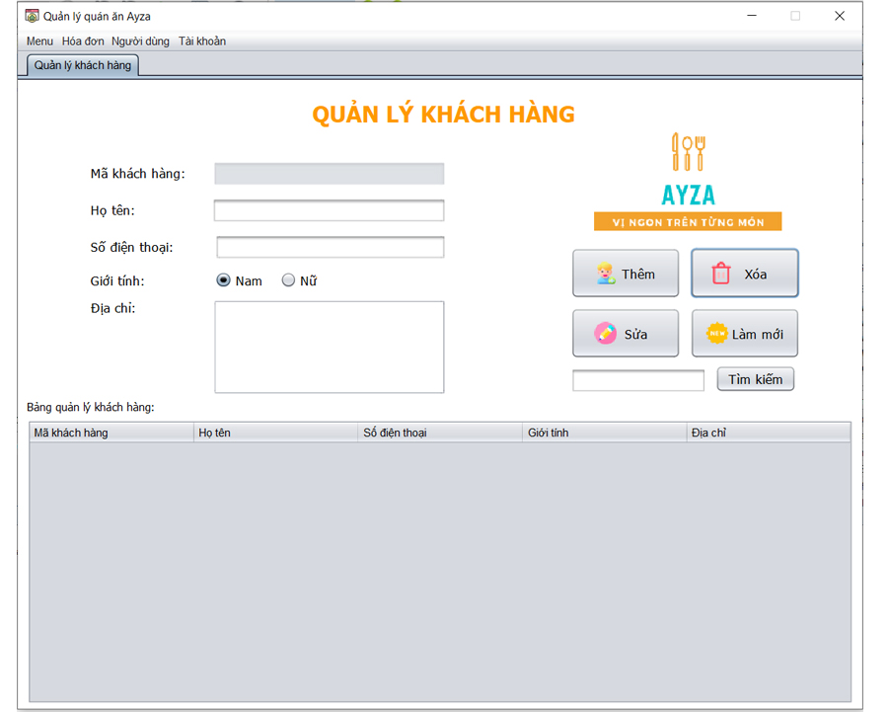

STT | Mã TC | Mục đích kiểm thử | Mô tả về dữ liệu test | Các bước thực hiện | Kết quả mong muốn | Kết quả trả về |  | Đã có chưa?

1 | 2 | 3 | 4 | 5 | 6 | Pass | Fail
 |  | Giao diện quản lý món ăn
1 | TC110-001 | Kiểm tra tổng thể giao diện trong màn hình |  | 1. Kiểm tra về bố cục 2. Kiểm tra font chữ, cỡ chữ, màu chữ 3. Kiểm tra chính tả | 1. Bố cục - Các tiêu đề, nội dung được bố trí thẳng hàng, có độ dài, rộng và khoảng cách bằng nhau, không xô lệch - Form bố trí hợp lý và dễ sử dụng 2.Font chữ, màu chữ - Các text sử dụng cùng 1 loại font chữ và cùng cỡ chữ - Màu chữ: giống giao diện prototype 3. Chính tả: không có lỗi về chính tả
Họ tên
12 | TC110-015 | Kiểm tra tính bắt buộc |  | 1. Để trống tên danh mục 2. Nhấp chuột vào nút "Thêm" hoặc "Sửa | 1. Thêm / Sửa danh mục không thành công 2 Hiển thị hộp thoại thông báo "Họ tên nhân viên không hợp lệ"
13 | TC110-016 | Kiểm tra nhập ký tự đặc biệt | nhập vào mật khẩu có kí tự đặc biệt (!@#$%^&*()?:{}[]) | 1. Nhập họ tên có chứa ký tự đặc biệt 2. Nhấp chuột vào "Thêm" hoặc "Sửa" | 1. Thêm / Sửa nhân viên không thành công 2 Hiển thị hộp thoại thông báo "Họ tên nhân viên không hợp lệ"
13 | TC110-016 | Kiểm tra số |  | 1. Nhập họ tên có trong đó có 1 ký tự là số 2. Nhấp chuột vào "Thêm" hoặc "Sửa" | 1. Thêm / Sửa nhân viên không thành công 2 Hiển thị hộp thoại thông báo "Họ tên nhân viên không hợp lệ"
Số điện thoại
12 | TC110-015 | Kiểm tra tính bắt buộc |  | 1. Để trống mật khẩu mới 2. Các trường hợp còn lại nhập hợp lệ 3. Nhấp chuột vào nút "Xác nhận" | 1. Đổi mật khẩu không thành công 2 Hiển thị hộp thoại thông báo "Mật khẩu mới không hợp lệ"
13 | TC110-016 | Kiểm tra nhập ký tự đặc biệt | nhập vào mật khẩu có kí tự đặc biệt (!@#$%^&*()?:{}[]) | 1. Nhập mật khẩu mới có chứa ký tự đặc biệt 2. Các trường hợp còn lại nhập hợp lệ 3. Nhấp chuột vào "Xác nhận" | 1. Đổi mật khẩu thành công 2. Hiển thị hộp thoại thông báo "Đổi mật khẩu thành công" 3. Trở lại form chính
14 | TC110-017 | Kiểm tra phân biệt chữ hoa, chữ thường |  | 1. Nhập mật khẩu mới có chứa một ký tự viết hoa khác với mật khẩu xác nhận 2. Các trường hợp còn lại nhập hợp lệ 3. Nhấp chuột vào "Xác nhận" | 1. Đổi mật khẩu không thành công 2 Hiển thị hộp thoại thông báo "Mật khẩu mới không hợp lệ"
 | TC110-018 |  |  | 1. Nhập mật khẩu mới đúng hoàn toàn với mật khẩu xác nhận 2. Các trường hợp còn lại nhập hợp lệ 3. Nhấp chuột vào "Xác nhận" | 1. Đổi mật khẩu thành công 2. Hiển thị hộp thoại thông báo "Đổi mật khẩu thành công" 3. Trở lại form chính
15 | TC110-023 | kiểm tra ký tự trắng trong chuỗi |  | 1. Nhập mật khẩu mới có số ký tự trắng 2. Các trường hợp còn lại nhập hợp lệ 3. Nhấp chuột vào "Xác nhận" | 1. Đổi mật khẩu không thành công 2 Hiển thị hộp thoại thông báo "Mật khẩu mới không hợp lệ"
Xác nhận mật khẩu mới
12 | TC110-015 | Kiểm tra tính bắt buộc |  | 1. Để trống mật khẩu xác nhận 2. Các trường hợp còn lại nhập hợp lệ 3. Nhấp chuột vào nút "Xác nhận" | 1. Đổi mật khẩu không thành công 2 Hiển thị hộp thoại thông báo "Mật khẩu xác nhận không hợp lệ"
13 | TC110-016 | Kiểm tra nhập ký tự đặc biệt | nhập vào mật khẩu có kí tự đặc biệt (!@#$%^&*()?:{}[]) | 1. Nhập mật khẩu xác nhận có chứa ký tự đặc biệt 2. Các trường hợp còn lại nhập hợp lệ 3. Nhấp chuột vào "Xác nhận" | 1. Đổi mật khẩu thành công 2. Hiển thị hộp thoại thông báo "Đổi mật khẩu thành công" 3. Trở lại form chính
14 | TC110-017 | Kiểm tra phân biệt chữ hoa, chữ thường |  | 1. Nhập mật khẩu xác nhận có chứa một ký tự viết hoa khác với mật khẩu mới 2. Các trường hợp còn lại nhập hợp lệ 3. Nhấp chuột vào "Xác nhận" | 1. Đổi mật khẩu không thành công 2 Hiển thị hộp thoại thông báo "Mật khẩu xác nhận không hợp lệ"
 | TC110-018 |  |  | 1. Nhập mật khẩu xác nhận đúng hoàn toàn với mật khẩu mới 2. Các trường hợp còn lại nhập hợp lệ 3. Nhấp chuột vào "Xác nhận" | 1. Đổi mật khẩu thành công 2. Hiển thị hộp thoại thông báo "Đổi mật khẩu thành công" 3. Trở lại form chính
15 | TC110-023 | kiểm tra ký tự trắng trong chuỗi |  | 1. Nhập mật khẩu xác nhận có số ký tự trắng 2. Các trường hợp còn lại nhập hợp lệ 3. Nhấp chuột vào "Xác nhận" | 1. Đổi mật khẩu không thành công 2 Hiển thị hộp thoại thông báo "Mật khẩu xác nhận không hợp lệ"
Nút xác nhận
17 | TC110-015 | Kiểm tra đổi mật khẩu thành công |  | 1. Nhập thông tin đầy đủ ở các trường dữ liệu 2. nhấp chuột chọn "Xác nhận" | Đổi mật khẩu thành công, trở về form chính
18 | TC110-016 | Kiểm tra đổi mật khẩu không thành công |  |  | Đổi mật khẩu không thành công, hệ thống vẫn ở lại đổi mật khẩu

MH-9
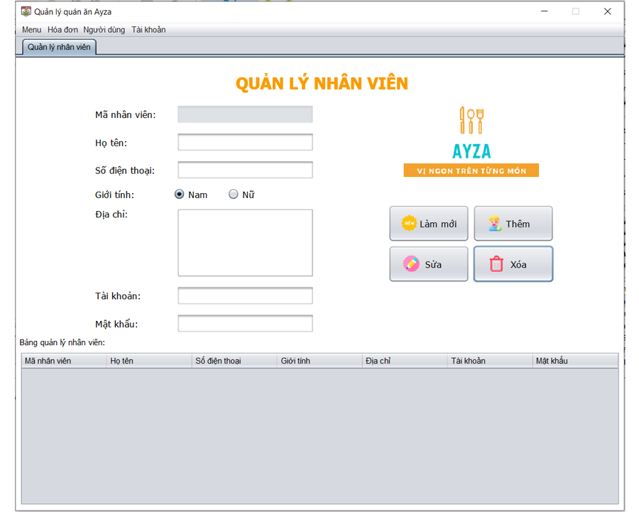

STT | Mã TC | Mục đích kiểm thử | Mô tả về dữ liệu test | Các bước thực hiện | Kết quả mong muốn | Kết quả trả về |  | Đã có chưa?

1 | 2 | 3 | 4 | 5 | 6 | Pass | Fail
 |  | Giao diện quản lý món ăn
1 | TC110-001 | Kiểm tra tổng thể giao diện trong màn hình |  | 1. Kiểm tra về bố cục 2. Kiểm tra font chữ, cỡ chữ, màu chữ 3. Kiểm tra chính tả | 1. Bố cục - Các tiêu đề, nội dung được bố trí thẳng hàng, có độ dài, rộng và khoảng cách bằng nhau, không xô lệch - Form bố trí hợp lý và dễ sử dụng 2.Font chữ, màu chữ - Các text sử dụng cùng 1 loại font chữ và cùng cỡ chữ - Màu chữ: giống giao diện prototype 3. Chính tả: không có lỗi về chính tả
Họ tên
12 | TC110-015 | Kiểm tra tính bắt buộc |  | 1. Để trống tên danh mục 2. Nhấp chuột vào nút "Thêm" hoặc "Sửa | 1. Thêm / Sửa danh mục không thành công 2 Hiển thị hộp thoại thông báo "Họ tên nhân viên không hợp lệ"
13 | TC110-016 | Kiểm tra nhập ký tự đặc biệt | nhập vào mật khẩu có kí tự đặc biệt (!@#$%^&*()?:{}[]) | 1. Nhập họ tên có chứa ký tự đặc biệt 2. Nhấp chuột vào "Thêm" hoặc "Sửa" | 1. Thêm / Sửa nhân viên không thành công 2 Hiển thị hộp thoại thông báo "Họ tên nhân viên không hợp lệ"
13 | TC110-016 | Kiểm tra số |  | 1. Nhập họ tên có trong đó có 1 ký tự là số 2. Nhấp chuột vào "Thêm" hoặc "Sửa" | 1. Thêm / Sửa nhân viên không thành công 2 Hiển thị hộp thoại thông báo "Họ tên nhân viên không hợp lệ"
Số điện thoại
12 | TC110-015 | Kiểm tra tính bắt buộc |  | 1. Để trống mật khẩu mới 2. Các trường hợp còn lại nhập hợp lệ 3. Nhấp chuột vào nút "Xác nhận" | 1. Đổi mật khẩu không thành công 2 Hiển thị hộp thoại thông báo "Mật khẩu mới không hợp lệ"
13 | TC110-016 | Kiểm tra nhập ký tự đặc biệt | nhập vào mật khẩu có kí tự đặc biệt (!@#$%^&*()?:{}[]) | 1. Nhập mật khẩu mới có chứa ký tự đặc biệt 2. Các trường hợp còn lại nhập hợp lệ 3. Nhấp chuột vào "Xác nhận" | 1. Đổi mật khẩu thành công 2. Hiển thị hộp thoại thông báo "Đổi mật khẩu thành công" 3. Trở lại form chính
14 | TC110-017 | Kiểm tra phân biệt chữ hoa, chữ thường |  | 1. Nhập mật khẩu mới có chứa một ký tự viết hoa khác với mật khẩu xác nhận 2. Các trường hợp còn lại nhập hợp lệ 3. Nhấp chuột vào "Xác nhận" | 1. Đổi mật khẩu không thành công 2 Hiển thị hộp thoại thông báo "Mật khẩu mới không hợp lệ"
 | TC110-018 |  |  | 1. Nhập mật khẩu mới đúng hoàn toàn với mật khẩu xác nhận 2. Các trường hợp còn lại nhập hợp lệ 3. Nhấp chuột vào "Xác nhận" | 1. Đổi mật khẩu thành công 2. Hiển thị hộp thoại thông báo "Đổi mật khẩu thành công" 3. Trở lại form chính
15 | TC110-023 | kiểm tra ký tự trắng trong chuỗi |  | 1. Nhập mật khẩu mới có số ký tự trắng 2. Các trường hợp còn lại nhập hợp lệ 3. Nhấp chuột vào "Xác nhận" | 1. Đổi mật khẩu không thành công 2 Hiển thị hộp thoại thông báo "Mật khẩu mới không hợp lệ"
Xác nhận mật khẩu mới
12 | TC110-015 | Kiểm tra tính bắt buộc |  | 1. Để trống mật khẩu xác nhận 2. Các trường hợp còn lại nhập hợp lệ 3. Nhấp chuột vào nút "Xác nhận" | 1. Đổi mật khẩu không thành công 2 Hiển thị hộp thoại thông báo "Mật khẩu xác nhận không hợp lệ"
13 | TC110-016 | Kiểm tra nhập ký tự đặc biệt | nhập vào mật khẩu có kí tự đặc biệt (!@#$%^&*()?:{}[]) | 1. Nhập mật khẩu xác nhận có chứa ký tự đặc biệt 2. Các trường hợp còn lại nhập hợp lệ 3. Nhấp chuột vào "Xác nhận" | 1. Đổi mật khẩu thành công 2. Hiển thị hộp thoại thông báo "Đổi mật khẩu thành công" 3. Trở lại form chính
14 | TC110-017 | Kiểm tra phân biệt chữ hoa, chữ thường |  | 1. Nhập mật khẩu xác nhận có chứa một ký tự viết hoa khác với mật khẩu mới 2. Các trường hợp còn lại nhập hợp lệ 3. Nhấp chuột vào "Xác nhận" | 1. Đổi mật khẩu không thành công 2 Hiển thị hộp thoại thông báo "Mật khẩu xác nhận không hợp lệ"
 | TC110-018 |  |  | 1. Nhập mật khẩu xác nhận đúng hoàn toàn với mật khẩu mới 2. Các trường hợp còn lại nhập hợp lệ 3. Nhấp chuột vào "Xác nhận" | 1. Đổi mật khẩu thành công 2. Hiển thị hộp thoại thông báo "Đổi mật khẩu thành công" 3. Trở lại form chính
15 | TC110-023 | kiểm tra ký tự trắng trong chuỗi |  | 1. Nhập mật khẩu xác nhận có số ký tự trắng 2. Các trường hợp còn lại nhập hợp lệ 3. Nhấp chuột vào "Xác nhận" | 1. Đổi mật khẩu không thành công 2 Hiển thị hộp thoại thông báo "Mật khẩu xác nhận không hợp lệ"
Nút xác nhận
17 | TC110-015 | Kiểm tra đổi mật khẩu thành công |  | 1. Nhập thông tin đầy đủ ở các trường dữ liệu 2. nhấp chuột chọn "Xác nhận" | Đổi mật khẩu thành công, trở về form chính
18 | TC110-016 | Kiểm tra đổi mật khẩu không thành công |  |  | Đổi mật khẩu không thành công, hệ thống vẫn ở lại đổi mật khẩu

